Лист1
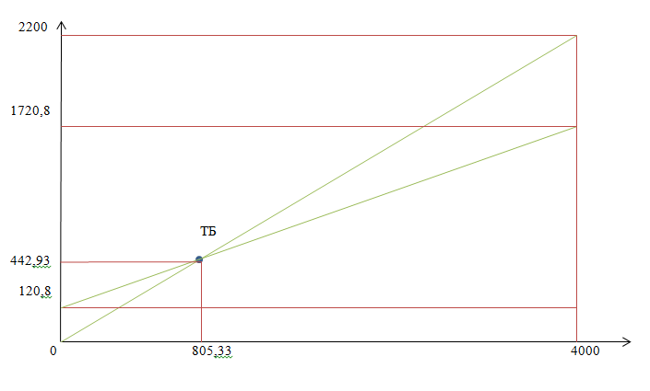
 | 0 | 1 | 2 | 3 | 4 | 5 | 6 | 7 | 8 | 9 | 10
Начальные инвестиции | 1560
Выручка | 2200 | 2200 | 2200 | 2200 | 2200 | 2200 | 2200 | 2200 | 2200 | 2200 | 2200
Переменные затраты | 1600 | 1600 | 1600 | 1600 | 1600 | 1600 | 1600 | 1600 | 1600 | 1600 | 1600
Постоянные затраты | 120.8 | 120.8 | 120.8 | 120.8 | 120.8 | 120.8 | 120.8 | 120.8 | 120.8 | 120.8 | 120.8
Амортизация | 64.05 | 64.05 | 64.05 | 64.05 | 64.05 | 64.05 | 64.05 | 64.05 | 64.05 | 64.05 | 64.05
Прибыль до налогооблажения | 415.15 | 415.15 | 415.15 | 415.15 | 415.15 | 415.15 | 415.15 | 415.15 | 415.15 | 415.15 | 415.15
Налог на прибыль | 99.41 | 99.41 | 99.41 | 99.41 | 99.41 | 99.41 | 99.41 | 99.41 | 99.41 | 99.41 | 99.41
Чистая прибыль | 315.74 | 315.74 | 315.74 | 315.74 | 315.74 | 315.74 | 315.74 | 315.74 | 315.74 | 315.74 | 315.74
Ликвидационная стоимость |  |  |  |  |  |  |  |  |  |  | 205
Денежные потоки | -1560 | 315.74 | 315.74 | 315.74 | 315.74 | 315.74 | 315.74 | 315.74 | 315.74 | 315.74 | 520.74
Коэффициент дисконтирования |  | 0.91 | 0.83 | 0.75 | 0.68 | 0.62 | 0.56 | 0.51 | 0.47 | 0.42 | 0.39
Чистый дисконтированный денежный поток | -1560 | 287.03 | 260.94 | 237.22 | 215.65 | 196.05 | 178.23 | 162.02 | 147.29 | 133.90 | 200.77
Куммулятивный денежный поток | -1560 | -1272.97 | -1012.02 | -774.81 | -559.15 | -363.10 | -184.88 | -22.85 | 124.44 | 258.34 | 459.11

ЧДД | 459.11
ТБ | 442.93 | т.р.
ТБ | 805.33 | шт.

